Resumen (G)
1. RESUMEN NACIONAL AL MES DE DICIEMBRE 2025

1.1 Producción de energía eléctrica (GWh)

Gráfico N°1: Producción de Energía Eléctrica Nacional Diciembre 2025 Total: 5 614 GWh
 | Cuadro N° 1: Producción de energía eléctrica nacional según destino y fuente

 | Mercado | Mercado Eléctrico | Uso Propio | Total | Part.
 | Fuente |  |  |  |  |  |  |  | Uso Propio | Hidro | 51
 |  |  |  |  |  |  |  |  |  | Termo | 95
 | Hidráulico | 2,443 | 51 | 2,495 | 45% |  |  |  |  | Solar | 6
 | Térmico | 2,370 | 95 | 2,465 | 44% |  |  |  | Mcdo. Elect. | Hidro | 2,443
 | Eólico | 352 |  | 352 | 6% |  |  |  |  | Termo | 2,370
 | Solar | 296 | 6 | 302 | 5% |  |  |  |  | Eólico y Solar | 648
 | Total | 5,461 | 153 | 5,614
 | Nacional | 97% | 3%

 | Cuadro N° 2 : Producción de energía eléctrica nacional según sistema y mercado 2025 vs 2024
Gráfico N°2: Producción de Energía Eléctrica Nacional

 | Sistema |  | Diciembre |  | D | Enero - Diciembre |  | D |  | 2024 | 2025
 |  |  | 2024 | 2025 |  | 2024 | 2025 |  | Aislados | 201 | 174
 | SEIN |  | 5,318 | 5,440 | 2.3% | 61,659 | 63,016 | 2.2% | SEIN | 5,318 | 5,440
 | Mercado | COES * | 5,182 | 5,304 | 2.3% | 60,056 | 61,244 | 2%
 | Eléctrico | No COES | 87 | 108 | 24% | 1,151 | 1,323 | 15%
 | Uso Propio | No COES | 48 | 28 | -42% | 452 | 449 | -1%
 | Aislados |  | 201.1 | 173.9 | -13.6% | 2,136 | 2,093 | -2.0%
 | Mercado Eléctrico |  | 46 | 49 | 7% | 549 | 548 | -0.2%
 | Uso Propio |  | 155 | 125 | -20% | 1,587 | 1,545 | -3%
 | Total Nacional |  | 5,519 | 5,614 | 1.7% | 63,795 | 65,109 | 2.1%
 | (*): Información del Comité de Operación Económico del Sistema (COES)

 | Cuadro N° 3 : Producción de energía eléctrica nacional según mercado 2025 vs 2024

Gráfico N°3: Producción de Energía Eléctrica Nacional según fuente
 |  |  | Diciembre |  | D | Enero - Diciembre |  | D |  | 2024 | 2025
 | Destino: |  | 2024 | 2025 |  | 2024 | 2025 |  | Hidráulico | 3,369 | 2,495
 | Mercado Eléctrico |  | 5,316 | 5,461 | 2.7% | 61,756 | 63,115 | 2.2% | Térmico | 1,501 | 2,465
 | Hidráulico |  | 3,304 | 2,443 | -26.1% | 31,420 | 33,380 | 6% | Eólico | 374 | 352
 | Térmico |  | 1,501 | 2,370 | 58% | 25,153 | 23,575 | -6% | Solar | 136 | 302
 | Eólico |  | 374 | 352 | -6% | 3,866 | 3,958 | 2%
 | Solar |  | 136 | 296 | 117% | 1,317 | 2,202 | 67%
 | Uso Propio |  | 203 | 153 | -25.0% | 2,039 | 1,994 | -2.2%
 | Hidráulico |  | 65 | 51 | -21% | 613 | 616 | 1%
 | Termico |  | 139 | 95 | -32% | 1,426 | 1,345 | -6%
 | Solar |  | - | 6 |  | - | 33
 | Total Nacional |  | 5,519 | 5,614 | 1.7% | 63,795 | 65,109 | 2.1%

 | Cuadro N° 4 : Producción de energía eléctrica nacional según destino y recurso 2025 vs 2024

 |  |  | Diciembre |  | D | Enero - Diciembre |  | D
 | Destino: |  | 2024 | 2025 |  | 2024 | 2025
 | Mercado Eléctrico |  | 5,316 | 5,461 | 2.7% | 61,756 | 63,115 | 2.2%
 | RER | Eólico,solar Biomasa | 549 | 701 | 28% | 5,557 | 6,588 | 19% |  |  |  | 2023 | 2024
 |  | Hidro 1 | 230 | 205 | -11% | 2,162 | 2,418 | 12% | No RER | Hidráulico |  | 3,139 | 2,290 | 57% | 41%
 | No RER | Térmo | 1,463 | 2,317 | 58% | 24,778 | 23,147 | -7% |  | Térmico |  | 1,572 | 2,400 | 28% | 43%
 |  | Hidro | 3,074 | 2,239 | -27% | 29,258 | 30,962 | 6% | RER | Hidráulico |  | 230 | 205 | 4% | 4%
 | Uso Propio |  | 203 | 153 | -25.0% | 2,039 | 1,994 | -2.2% |  | Eólico, Solar y Biomasa |  | 577 | 719 | 10% | 13%
 | RER | Biomasa | 29 | 12 | -58% | 275 | 251 | -9%
 |  | Solar | - | 6 |  | - | 33
 | No RER | Térmo | 110 | 83 | -25% | 1,152 | 1,094 | -5%
 |  | Hidro | 65 | 51 | -21% | 613 | 616 | 1% |  |  |  | 5,519 | 5,614
 | Total Nacional |  | 5,519 | 5,614 | 1.7% | 63,795 | 65,109 | 2.1%
 | (1): Solo considera la centrales hidraúlicas que provienen de las subastas RER
Gráfico N° 4: Participación de la Producción de Energía Eléctrica según el Recurso utilizado

TipoRecurso (G)
 |  |  |  |  |  |  |  |  |  | 3066
2. GENERACIÓN DE ENERGÍA ELÉCTRICA POR TIPO DE RECURSO ENERGÉTICO |  |  |  |  |  |  |  |  |  | 1230
 |  |  |  |  |  |  |  |  |  | 118
2.1 Producción de energía eléctrica (GWh) según recurso energético |  |  |  |  |  |  |  |  |  | 0
Gráfico N° 5: Producción de energía eléctrica nacional según recurso energético al mes diciembre 2025
 |  |  |  |  |  |  |  |  |  | 87
 |  |  |  |  |  |  |  |  |  | 60
 |  |  |  |  |  |  |  |  |  | 34
 |  |  |  |  |  |  |  |  | Recurso energético | Feb-19 | Columna1 | Columna2 | Columna3 | Columna4 | Columna5 | Columna6 | Columna7 | Columna8 | Columna9 | Columna10 | Columna11
 |  |  |  |  |  |  |  |  | Agua | 2,495
 |  |  |  |  |  |  |  |  | Gas Natural | 2,271
 |  |  |  |  |  |  |  |  | Flexigas | 45
 |  |  |  |  |  |  |  |  | Diesel/Residual/Carbón | 90
 |  |  |  |  |  |  |  |  | Bagazo / Biogás | 59
 |  |  |  |  |  |  |  |  | Eólica | 352
 |  |  |  |  |  |  |  |  | Solar | 302
 |  |  |  |  |  |  |  |  | Vapor (Cogeneracion) | 0
 |  |  |  |  |  |  |  |  | TOTAL NACIONAL (MWh) | 5,614

 | Cuadro N° 5: Producción de energía eléctrica nacional por tipo de recurso energético 2025 vs 2024

 | Recurso energético | Diciembre |  | D | Enero - Diciembre |  | D |  |  | 2,023 | 2,024
 |  | 2024 | 2025 |  | 2024 | 2025 |  |  | Agua | 3,369 | 2,495
 | Agua | 3,369 | 2,495 | -26% | 32,033 | 33,996 | 6% |  | Gas Natural | 1,450 | 2,271
 | Gas Natural | 1,450 | 2,271 | 57% | 24,577 | 22,879 | -7% |  | Diesel/Residual/Carbón | 81 | 90
 | Flexigas | 38 | 45 | 18% | 383 | 399 | 4%
 | Diesel/Carbón/ Residual | 81 | 90 | 11% | 952 | 987 | 4% |  | Vapor (Cogeneracion) | 2.88 | 0.23
 | Bagazo / Biogás | 67 | 59 | -12% | 649 | 646 | 0% |  | Biomasa (BZ+BG) | 67 | 59
 | Eólica | 374 | 352 | -6% | 3,866 | 3,958 | 2% |  | Eólica | 374 | 352
 | Solar | 136 | 302 | 122% | 1,317 | 2,234 | 70% |  | Solar | 136 | 302
 | Calor de proceso | 3 | 0.2 | -92% | 17 | 10 | -42% |  |  | 5,481 | 5,569
 | Total Nacional | 5,519 | 5,614 | 1.7% | 63,795 | 65,109 | 2.1%
Gráfico N° 6: Energía Eléctrica según Recurso 2024
Agua | 3,369
Gas Natural | 1,450
Diesel/Residual/Carbón | 81
Vapor (Cogeneracion) | 3
Biomasa (BZ+BG) | 67
Eólica | 374
Solar | 136
Gráfico N° 7: Energía Eléctrica según Recurso 2025
Agua | 2,495
Gas Natural | 2,271
Diesel/Residual/Carbón | 90
Vapor (Cogeneracion) | 0
Biomasa (BZ+BG) | 59
Eólica | 352
Solar | 302

 |  |  |  |  |  |  |  |  | 61% | 45%
 |  |  |  |  |  |  |  |  | 26% | 41%
 |  |  |  |  |  |  |  |  | 1% | 2%
 |  |  |  |  |  |  |  |  | 0% | 0%
 |  |  |  |  |  |  |  |  | 1% | 1%
 |  |  |  |  |  |  |  |  | 7% | 6%
 |  |  |  |  |  |  |  |  | 2% | 5%
 |  |  |  |  |  |  |  |  | 100% | 100%

2.2 Producción de energía eléctrica (GWh) Convencional y no Convencional |  |  |  |  |  |  |  |  | 100% | 100%

 | Cuadro N° 6: Producción de energía eléctrica con Recurso Convencional y No Convencional 2025 vs 2024

 | Tipo de Recurso energético | Diciembre |  | D | Enero - Diciembre |  | D
 |  | 2024 | 2025 |  | 2024 | 2025
 | Convencional (Hidro y combustibles fósiles) | 4,942 | 4,901 | -0.8% | 57,963 | 58,271 | 1%
 | No convencional (RER-NC) (Solar, Eólico, Bagazo y Biogás) ** | 577 | 713 | 24% | 5,832 | 6,839 | 17%
 | Total | 5,519 | 5,614 | 1.7% | 63,795 | 65,109 | 2.1%
 | Participación RER-NC | 10.5% | 12.7% |  | 9.1% | 10.5%
 | (**): Incluye información de Recursos Renovables No Convencionales de Aislados
Gráfico N° 8: Participación RER-No Convencional (Solar, Eólica, Biomasa y Biogas)
2025 vs 2024

 |  |  |  |  |  |  |  | Convencional (Hidro y combustibles fósiles) | 4942 | 4901 | 4%
 |  |  |  |  |  |  |  | No convencional (RER-NC) (Solar, Eólico, Biomasa y Biogás) | 577 | 713 | 12%

 | (**): Incluye información de Recursos Renovables No Convencionales de Aislados
2.3 Producción de energía eléctrica (GWh) en las Centrales de Reserva Fría en el Mercado Eléctrico

 | Cuadro N° 7: Producción de energía eléctrica según tipo de participación en el Mercado Eléctrico 2025 vs 2024
 |  |  |  |  |  |  |  |  |  | 2024 | 2025
 |  | Diciembre |  | D | Enero - Diciembre |  | D |  | Reserva Fria | 2 | 3
 | Operación de Central: | 2024 | 2025 |  | 2024 | 2025 |  |  | Convencional | 5,313 | 5,458
 | Reserva Fria | 2 | 3 | 40% | 47 | 32 | -33%
 | Convencional | 5,313 | 5,458 | 3% | 61,708 | 63,083 | 2%
 | Total Mercado Eléctrico | 5,316 | 5,461 |  | 61,756 | 63,115

PorZona (G)
3. GENERACIÓN DE ELÉCTRICA ZONA Y DEPARTAMENTO

3.1 Producción de energía eléctrica (GWh) nacional según zona 2025 vs 2024

Cuadro N° 8: Producción de energía eléctrica nacional por zona del país, al mes de diciembre

Zona | Diciembre |  | D | Enero - Diciembre |  | D
 | 2024 | 2025 |  | 2024 | 2025
Norte | 315 | 371 | 18% | 3,638 | 3,934 | 8% | Centro | 3958
Centro | 4,254 | 3,958 | -7% | 50,355 | 49,245 | -2% | Sur | 1240
Sur | 910 | 1,240 | 36% | 9,319 | 11,447 | 23% | Norte | 371
Oriente | 40 | 44 | 9% | 483.8 | 483.6 | -0.04% | Oriente | 44
Total Nacional | 5,519 | 5,614 | 1.7% | 63,795 | 65,109 | 2.1%

3.2 Producción de energía eléctrica (GWh) por origen y zona al mes de diciembre 2025

Gráfico N° 9: Participación por origen y zona del país en la producción eléctrica |  |  |  | Gráfico N° 10: Producción de energía según zona del país
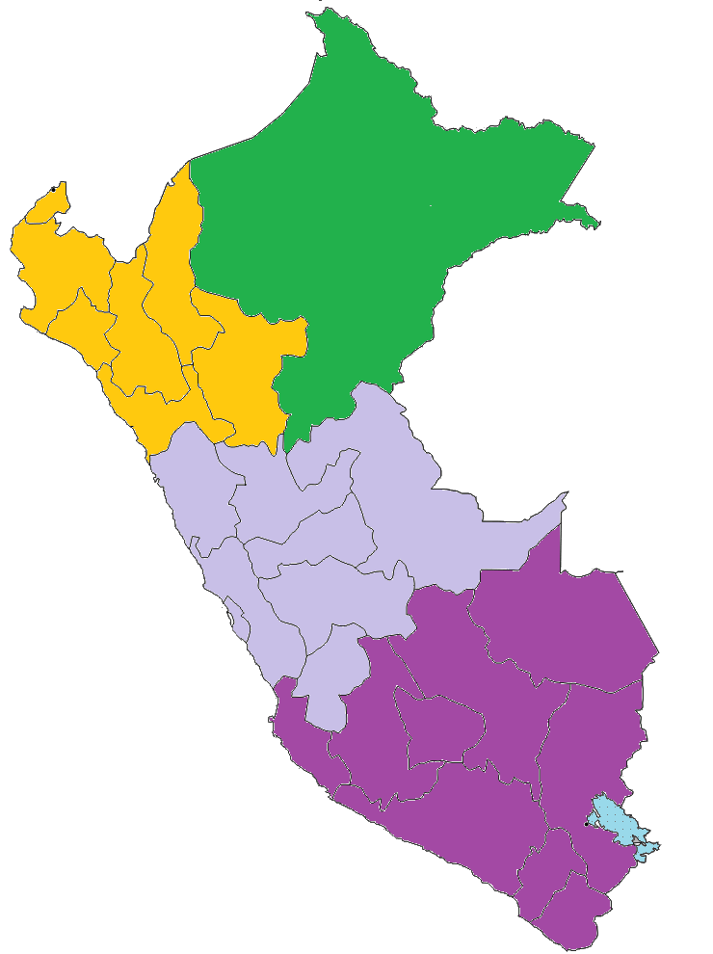
Oriente

 |  |  |  |  |  |  |  |  | Zona | Departamento
 |  |  |  |  |  |  |  |  | Norte | AMAZONAS
 |  |  |  |  |  |  |  |  | Norte | CAJAMARCA
 |  |  |  |  |  |  |  |  | Norte | LA LIBERTAD
 |  |  |  |  |  |  |  |  | Norte | LAMBAYEQUE
 |  |  |  |  |  |  |  |  | Norte | PIURA
 |  |  |  |  |  |  |  |  | Norte | SAN MARTÍN
 |  |  |  |  |  |  |  |  | Norte | TUMBES
 |  |  |  |  |  |  |  |  | Centro | ANCASH
 |  |  |  |  |  |  |  |  | Centro | HUANCAVELICA
 |  |  |  |  |  |  |  |  | Centro | HUANUCO
 |  |  |  |  |  |  |  |  | Centro | JUNIN
 |  |  |  |  |  |  |  |  | Centro | LIMA
Zona sur
 |  |  |  |  |  |  |  |  | Centro | PASCO
 |  |  |  |  |  |  |  |  | Centro | UCAYALI
 |  |  |  |  |  |  |  |  | Sur | APURIMAC
 |  |  |  |  |  |  |  |  | Sur | AREQUIPA
 |  |  |  |  |  |  |  |  | Sur | AYACUCHO
 |  |  |  |  |  |  |  |  | Sur | CUSCO
 |  |  |  |  |  |  |  |  | Sur | ICA
 |  |  |  |  |  |  |  |  | Sur | MADRE DE DIOS
 |  |  |  |  |  |  |  |  | Sur | MOQUEGUA
 |  |  |  |  |  |  |  |  | Sur | PUNO
 |  |  |  |  |  |  |  |  | Sur | TACNA
 |  |  |  |  |  |  |  |  | Oriente | LORETO

Cuadro N° 9: Producción de energía eléctrica según origen y zona del país
ZONA | Diciembre 2025
 | Eólica | Hidráulica | Solar | Térmica | Total
Norte | 91 | 149 | 0.1 | 131 | 371
Centro | - | 1,769 | 0.04 | 2,189 | 3,958
Sur | 261 | 577 | 295 | 108 | 1,240
Oriente | - | - | 1 | 43 | 44
Total Nacional | 352 | 2,495 | 296 | 2,471 | 5,614

Por Región (G)
3.3 Producción de energía eléctrica nacional (GWh) por Región

Cuadro N° 10: Producción eléctrica por Región

Región | Diciembre |  | D | Enero - Diciembre |  | D |  |  |  | ACUMULADO
 | 2024 | 2025 |  | 2024 | 2025 |  |  | 2,024 | 2025 | 2023 | 2024
AMAZONAS | 4 | 3 | -31% | 51 | 48 | -6% | Norte | 315 | 371 | 3,638 | 3,934
ANCASH | 267 | 138 | -48% | 2,375 | 1,956 | -18% | Centro | 4,254 | 3,958 | 50,355 | 49,245
APURIMAC | 4 | 3 | -19% | 42 | 46 | 10% | Sur | 910 | 1,240 | 9,319 | 11,447
AREQUIPA | 111 | 284 | 157% | 1,219 | 2,240 | 84% | Oriente | 40 | 44 | 484 | 484
AYACUCHO | 0.8 | 1.1 | 27% | 11 | 13 | 17%
CAJAMARCA | 91 | 132 | 45% | 1,171 | 1,442 | 23%
CALLAO | 257 | 342 | 33% | 3,137 | 3,313 | 6%
CUSCO | 204 | 200 | -2% | 2,035 | 2,195 | 8%
HUANCAVELICA | 1,046 | 639 | -39% | 10,433 | 10,559 | 1%
HUANUCO | 344 | 136 | -60% | 2,376 | 2,578 | 9%
ICA | 356 | 350 | -2% | 3,687 | 3,840 | 4%
JUNIN | 376 | 283 | -25% | 3,272 | 3,719 | 14%
LA LIBERTAD | 77 | 66 | -14% | 699 | 688 | -1%
LAMBAYEQUE | 13 | 16 | 21% | 120 | 140 | 16%
LIMA | 1,871 | 2,331 | 25% | 27,688 | 26,213 | -5%
LORETO | 40 | 44 | 9% | 483.8 | 483.6 | -0.04%
MADRE DE DIOS | 0.26 | 0.27 | 5% | 2 | 3 | 19%
MOQUEGUA | 101 | 109 | 9% | 1,106 | 1,042 | -6%
PASCO | 92 | 71 | -0.2 | 849 | 809 | -5%
PIURA | 124 | 150 | 21% | 1,541 | 1,554 | 1%
PUNO | 122 | 277 | 127% | 1,104 | 1,913 | 73%
SAN MARTÍN | 4 | 3 | -17% | 40 | 47 | 17%
TACNA | 11 | 15 | 36% | 114 | 157 | 38%
TUMBES | 1.4 | 1.2 | -12% | 15.7 | 15.6 | -0.3%
UCAYALI | 2 | 17 | 876% | 226 | 98 | -57%
Total Nacional | 5,519 | 5,614 | 1.7% | 63,795 | 65,109 | 2.1%

Grafico N° 11: Generación de energía eléctrica por Región, al mes de diciembre 2025

 |  |  |  |  |  |  | Departamento | GWh
 |  |  |  |  |  |  | LIMA | 2331
 |  |  |  |  |  |  | HUANCAVELICA | 639
 |  |  |  |  |  |  | ICA | 350
 |  |  |  |  |  |  | CALLAO | 342
 |  |  |  |  |  |  | AREQUIPA | 284
 |  |  |  |  |  |  | JUNIN | 283
 |  |  |  |  |  |  | PUNO | 277
 |  |  |  |  |  |  | CUSCO | 200
 |  |  |  |  |  |  | PIURA | 150
 |  |  |  |  |  |  | ANCASH | 138
 |  |  |  |  |  |  | HUANUCO | 136
 |  |  |  |  |  |  | CAJAMARCA | 132
 |  |  |  |  |  |  | MOQUEGUA | 109
 |  |  |  |  |  |  | PASCO | 71
 |  |  |  |  |  |  | LA LIBERTAD | 66
 |  |  |  |  |  |  | LORETO | 44
 |  |  |  |  |  |  | UCAYALI | 17
 |  |  |  |  |  |  | LAMBAYEQUE | 16
 |  |  |  |  |  |  | TACNA | 15
 |  |  |  |  |  |  | APURIMAC | 3
 |  |  |  |  |  |  | SAN MARTÍN | 3
 |  |  |  |  |  |  | AMAZONAS | 3
 |  |  |  |  |  |  | TUMBES | 1
 |  |  |  |  |  |  | AYACUCHO | 1
 |  |  |  |  |  |  | MADRE DE DIOS | 0

